配置
默认登录密码
admin / admin123

修改下载配置
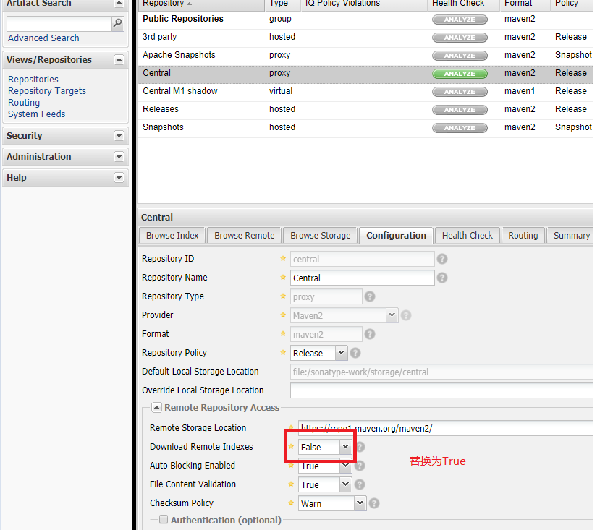

重置Index

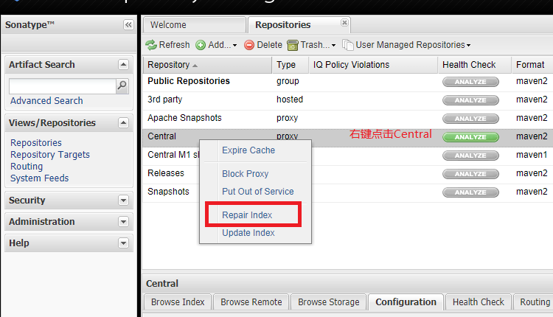

仓库地址

Maven引用
pom.xml文件

<repositories>
<repository>
<id>public</id>
<name>public</name>
<url>http://193.112.76.194:8081/nexus/content/groups/public/</url>
<releases>
<enabled>true</enabled>
</releases>
<snapshots>
<enabled>true</enabled>
</snapshots>
</repository>
</repositories>

